Serv. Información. Abri. BINAES
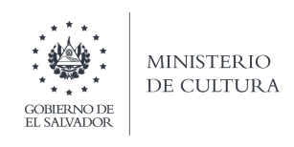

DIRECCIÓN NACIONAL DE LECTURA Y BIBLIOTECAS
AÑO 2023
BIBLIOTECA NACIONAL DE EL SALVADOR "Francisco Gavidia"
SERVICIOS DE INFORMACIÓN
POBLACIÓN ATENDIDA
Mes | Primera niñez |  | Adolescencia |  | Juventud |  | Adulto |  | Adulto Mayor |  | Total Población por género |  | Total de población atendida
 | 0-7 años |  | 12-17 años |  | 18-24 años |  | 25-59 años |  | 60 a mas
 | F | M | F | M | F | M | F | M | F | M | F | M
Abril | 1 | 0 | 3 | 4 | 26 | 11 | 9 | 23 | 3 | 9 | 42 | 47 | 89
TOTALES | 1 | 0 | 3 | 4 | 26 | 11 | 9 | 23 | 3 | 9 | 42 | 47 | 89

TIPO DE POBLACIÓN ATENDIDA
TIPO DE POBLACIÓN ATENDIDA |  | CANTIDAD
Investigadores |  | 55
Bachiller |  | 1
Usuario General |  | 33
Total |  | 89

